プラノプロフェン点眼液0.1％「日点」
製品別比較表
 |  |  |  |  | 2026年7月改訂
 | 後発品 |  | 標準品
商 品 名 | プラノプロフェン点眼液0.1％「日点」
会 社 名 | ロートニッテン株式会社
規 格 | 1mL中に プラノプロフェンを1mg含有
薬効分類 | 非ステロイド性抗炎症点眼剤
薬 価 | 19.10 | 円／1mL | 25.90 |  | 円／1mL
薬価差 | 6.80 |  | 円(1mL)
１瓶薬価差 | 34.00 |  | 円（5mL)
効能・効果 | 外眼部及び前眼部の炎症性疾患の対症療法（眼瞼炎、結膜炎、角膜炎、強膜炎、上強膜炎、前眼部ブドウ膜炎、術後炎症） 【標準品と同じ】
用法・用量 | 通常、1回1～2滴を1日4回点眼する。 なお、症状により適宜回数を増減する。 【標準品と同じ】
添 加 剤 | ベンザルコニウム塩化物、エデト酸ナトリウム水和物、リン酸水素ナトリウム水和物、等張化剤、pH調節剤 |  | ホウ酸、ホウ砂、ポリソルベート80、エデト酸ナトリウム水和物、ベンザルコニウム塩化物
規制区分 貯 法 | 規制区分なし 室温保存 （外箱開封後は、遮光して保存すること。） |  | 規制区分なし 室温保存 （外箱開封後は、遮光して保存すること。）
製品の 性 状 | 商品名 | 性 状 |  |  | 剤形写真
 | プラノプロフェン点眼液0.1％ 「日点」 | 性状：無色澄明、無菌水性点眼剤 pH：7.5～8.5 浸透圧比：0.9～1.1
 | 標準品 | 性状：無色澄明の無菌水性点眼剤 pH：7.0～8.0 浸透圧比：－
安定性 ＊後発品 | 加速試験(40℃、75％RH、6ヵ月、最終包装製品)： いずれの項目(性状、pH、浸透圧比、含量)も規格内
生物学的 同等性 | 〔ラット実験的急性結膜浮腫に対する効果〕 プラノプロフェン点眼液0.1％「日点」とニフラン点眼液0.1％の効果をカラゲニンによるラット実験的急性結膜浮腫を用いて、浮腫重量を指標として比較した結果、両剤に有意差は認められず、生物学的に同等であると判断された。（Tukeyの多重比較） |  |  | 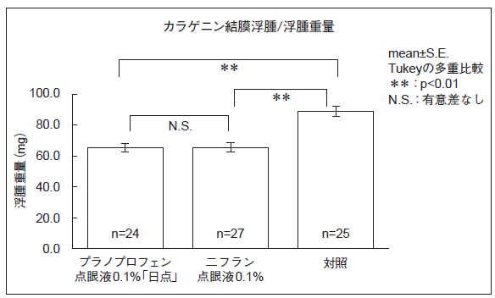
 | 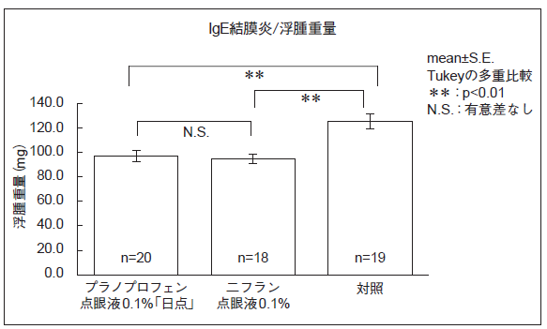 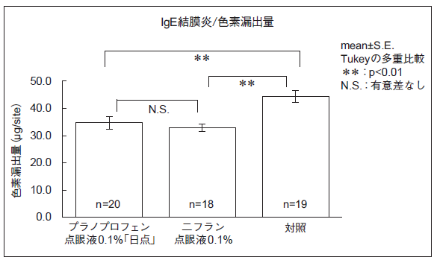 〔ラットIgE結膜炎に対する効果〕 プラノプロフェン点眼液0.1％「日点」とニフラン点眼液0.1％の効果をラットIgE結膜炎を用いて、浮腫重量及び色素漏出量を指標として比較した結果、いずれも両剤に有意差は認められず、生物学的に同等であると判断された。（Tukeyの多重比較）
連 絡 先

